Notice Huddle ENG
1) General documentation
Following the list of required documents (tab: "List of requested documents"), kindly upload the documentation of each section on the corresponding file on Huddle (see the screenshot below, files 1 to 8) :
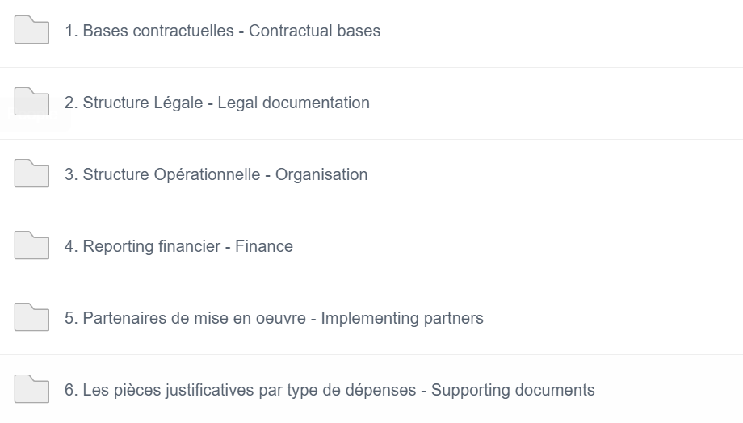

2) Financial audit documentation
Following the list of required documents for financial audit (tab: "Financial Audit"), a folder « 9. Supporting documents -Financial audit » has been created.
This folder contains sub-folders corresponding to each budgetline. (see screenshot below).
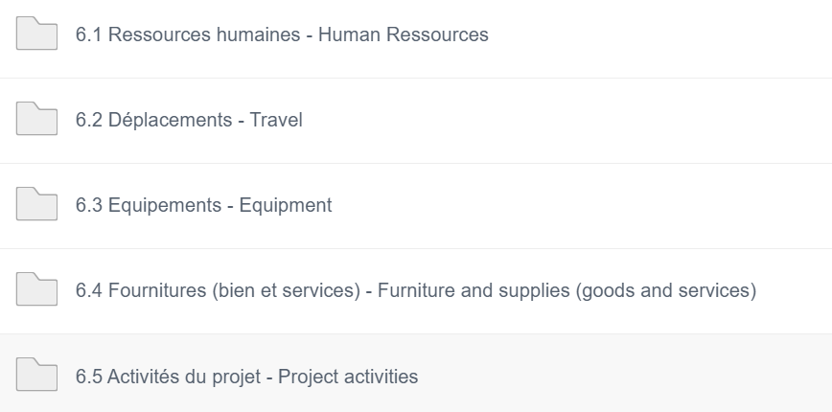

1) In each budgetline folder, please create a separate sub-folder for each expenditure line, and upload the corresponding supporting documents inside.
N.B : Kindly make sure to name each supporting document folder with a number that would allow its identification on the journal.
· Example : For an expenditure related to Human Ressources, and referenced by the number 125 on the journal, a folder « SD (Supporting Document) 125 » should be created under the file « Human Ressources », as per the screenshot below : | Exemple : Pour une dépense relative aux ressources humaines, et dont la référence sur la liste des dépenses est le numéro 125, un dossier « SD (Supporting Document) 125 » doit être créé dans le dossier « Ressources Humaines », comme l’indique la capture d’écran ci-dessous :
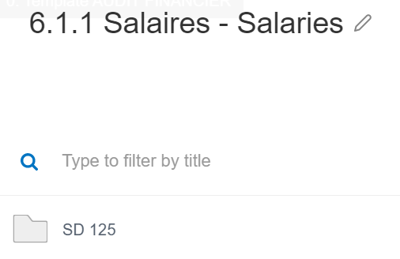

2) In response to the outstandings noted after the first examination of the supporting documents, a folder « ASD (Additional Supporting Documents) » should be created within the expenditure line’s file.
Any additional document should be uploaded in this separate folder :
